Info y Reglas
POLLA MUNDIALISTA Mex/Usa/Canada 2026

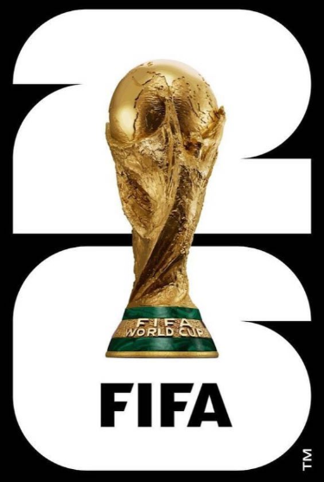
 | Costo | Pesos Colombianos |  | 100,000 | pesos |  | Pesos Mexicanos |  |  | 500 | pesos

 | Reglas | * Llenar la informacion de marcadores hasta las fechas limites poniendo nombre claro (no apodos)
 |  |  | - Fase Grupos... |  |  |  |  |  |  | ... Sab 6 de Junio
 |  |  | - 16avos |  |  |  |  |  |  | ... Sab 27 de Junio
 |  |  | - Octavos |  |  |  |  |  |  | ... Vie 3 de Julio
 |  |  | - Cuartos |  |  |  |  |  |  | ... Mie 8 de Julio
 |  |  | - Semis |  |  |  |  |  |  | ... Dom 12 de Julio
 |  |  | - 3y4 lugar y Final |  |  |  |  |  |  | ... Vie 17 de Julio

 |  | * Conignar / transferir el pago antes del Vie 5 de Junio - enviar comprobante por whats app a (+52) 55 60 99 75 33
 |  |  | Cuenta en Mexico |  |  | Bbva |  | Clabe: | 012 180 015443401800
 |  |  | Cuenta en Colombia |  |  | BanColombia |  | Ahorros: 716-294302 - 40

 | Puntos |  |  | Marcador Perfecto |  |  |  |  | Ganador o empate pero no perfecto
 |  | Fase Grupos |  | 5 |  |  |  |  | 2
 |  | Knockouts |  | 10 |  |  |  |  | 4
 |  | Semis, 3y4 y Final |  | 15 |  |  |  |  | 6

 | Premios | Se repartira el 95% de lo recaudado. El 5% sera para el comite organizador
 |  | Del monto a Repatir... |  |  | 1 Lugar |  | 2 Lugar |  |  | 3 Lugar |  | Cualquier Info / Preguntas / Sugerencias: Whats app (+52) 55 60 99 75 33
 |  |  |  |  | 60% |  | 25% |  |  | 15%

